说明
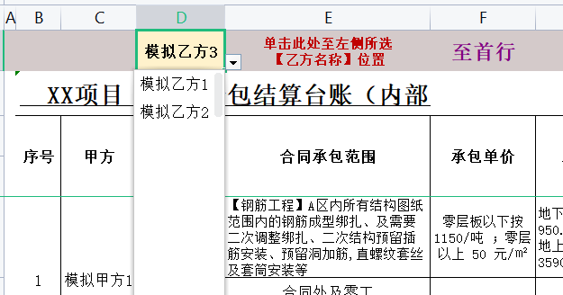
表格模板使用说明
（本页为说明页，用户使用模板时可删除本页内容）

01
基础操作指南
中文｜宋体
宋体
02
字体说明

· 如何撤销工作表保护？
1、选中对应工作表。
2、点击：「审阅---撤销工作表」保护。

【说明】
模板中使用的字体仅限于个人学习、研究或欣赏目的使用，如需商用请您自行向版权方购买、获取商用版权。

· 如何增加行数？
1、选中最后一行，鼠标放在选中区域右下角。
2、当鼠标箭头变成黑色十字形时，点击鼠标左键下拉即可。



· 如何插入相同行？
1、选中对应的4行内容。
2、右键→插入行数4。
3、将有公式的4行重新选中，复制后粘贴至插入的4行即可
03
素材说明
图片：
无
素材：
无

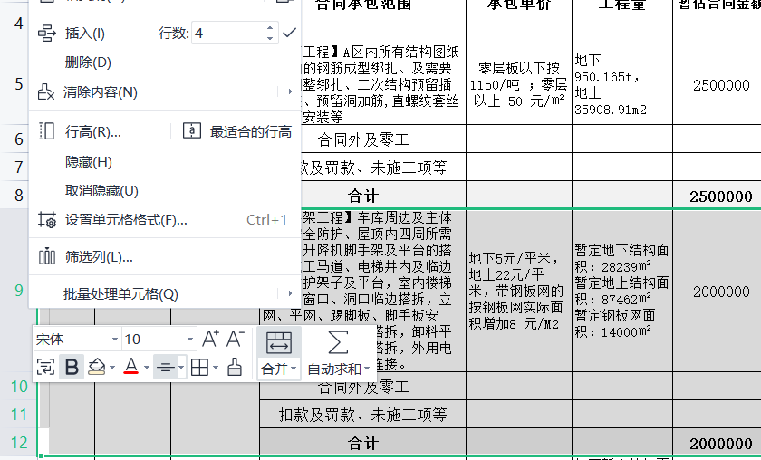

· 自动跳转至查询行
1、可在D1单元格内下拉选择想要查询的名称。
2、单击E1单元格即可自动跳转至该行。

